Hoja1
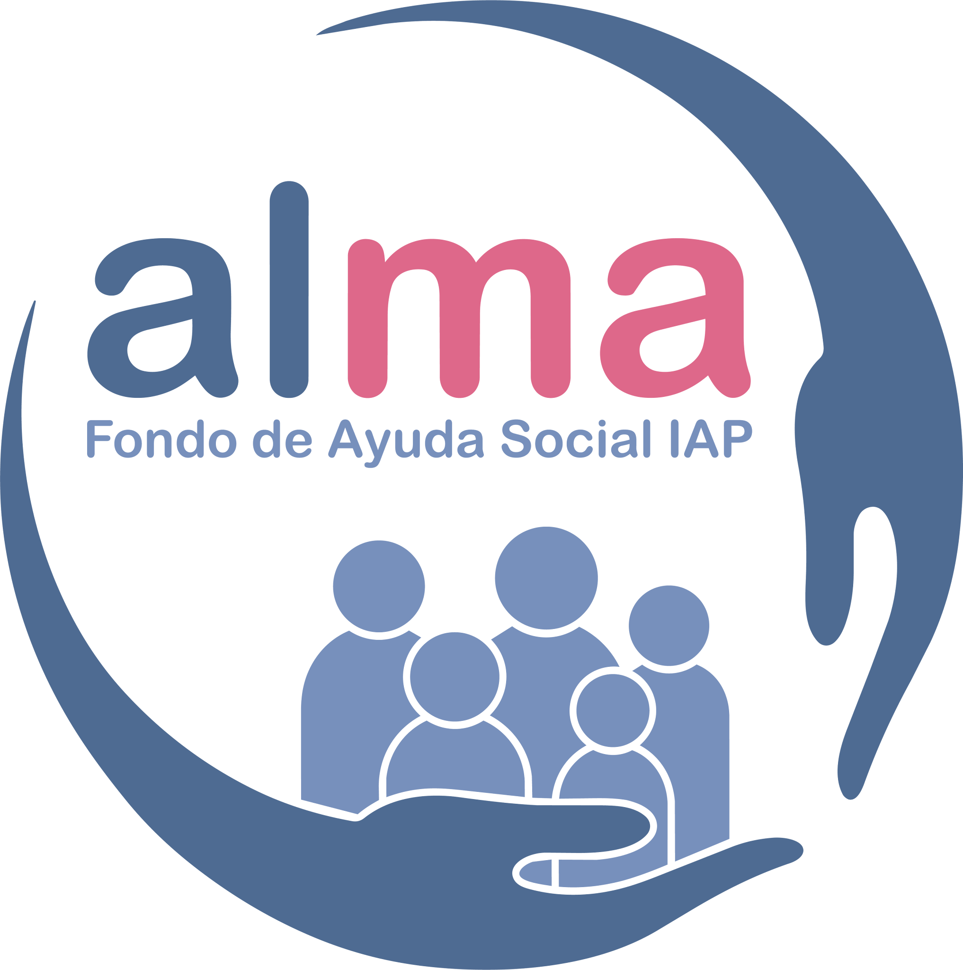 | ALMA FONDO DE AYUDA SOCIAL, IAP ORGANIZACIONES DE LA SOCIEDAD CIVIL Y ENTIDADES APOYADAS EN EL PERIODO 1989-2025
1 | ALIMENTO PARA TODOS, IAP.
2 | AMIGOS DEL ESTUDIANTE INVIDENTE, IAP
3 | ANTONIO DE MENDOZA, AC
4 | ASILO DE NIÑOS Y CASA HOGAR I DE BP
5 | ASILO PRIMAVERA, IAP
6 | ASOCIACIÓN DE AYUDA SOCIAL DE LA COMUNIDAD ALEMANA, IAP
7 | ASOCIACIÓN FEMENIL A FAVOR DEL NIÑO
8 | ASOCIACIÓN MANOS QUE AYUDAN, IAP
9 | ASOCIACIÓN MEXICANA DE LA ENFERMEDAD DE HUNTINGTON, IAP
10 | ASOCIACIÓN PARA EVITAR LA CEGUERA EN MÉXICO, IAP
11 | ASOCIACIÓN MEXICANA PRO NIÑO RETARDADO, AC
12 | ASOCIACIÓN PRO PARALITICO CEREBRAL, IAP
13 | ASPERGER MÉXICO, AC
14 | BUSCANDO LOGROS AC
15 | CASA DE ASÍS HOGAR PARA NIÑAS, AC
16 | CENTRO DE ASISTENCIA INFANTIL ANTONIA PIÑA DE NIETO, AC
17 | CENTRO DE ASISTENCIA SOCIAL, AC
18 | CENTRO DE EDUCACIÓN ESPECIAL, TERAPIA Y REHABILITACIÓN, IAP
19 | CENTRO DE LA AMISTAD DEL CERRO DEL JUDÍO, IAP
20 | CENTROS DE REHABILITACIÓN SOCIAL DE LA MADRE SOLTERA, AC
21 | CENTRO TÉCNICO ASISTENCIAL Y CULTURAL JUAN DIEGO, AC
22 | CENTROS DE PREVENCIÓN COMUNITARIA REINTEGRA, IAP
23 | CENTROS OCUPACIONALES PARA DEFICIENTES MENTALES ADULTOS, IAP
24 | CLUB DE DAMAS LA LLAVE, AC
25 | COLEGIO JOSÉ SALVADOR, AC
26 | COLEGIO JOSÉ SÁNCHEZ LÓPEZ, AC
27 | COMUNIDAD CON PERSONAS MAYORES IAP
28 | CRUZ ROJA MEXICANA, IAP
29 | CULTURA INTEGRAL FORESTAL AC
30 | CULTURAL PEÑA POBRE AC
31 | FUNDACIÓN EDUCACIÓN VOCES Y VUELOS IAP
32 | FUNDACIÓN CON LOS NIÑOS Y FAMILIAS DEL CAMPO, IAP
33 | FUNDACIÓN DE AYUDA A LA ANCIANIDAD, (ISABELA CATOLICA), IAP
34 | FUNDACIÓN DE AYUDA AL DÉBIL MENTAL, AC
35 | FUNDACIÓN MEXICANA DE DESARROLLO RURAL, AC
36 | FUNDACIÓN HERMANITAS DE LOS ANCIANOS DESAMPARADOS, IAP
37 | FUNDACIÓN JOHN LANGDON DOWN, AC
38 | FUNDACIÓN LUZ SAVIÑÓN, IAP
39 | FUNDACIÓN MEXICANA DE REINTEGRACIÓN SOCIAL REINTEGRA, AC
40 | FUNDACIÓN MEXICANA PARA LA CAPACITACIÓN Y CULTURA DE CIEGOS, AC
41 | FUNDACIÓN PARA LA INTEGRACIÓN INFANTIL CON AMOR Y DIGNIDAD, IAP
42 | HOGARES PROVIDENCIA, IAP
43 | HOSPITAL DR. MANUEL GEA GONZÁLEZ
44 | HOSPITAL SHRINERS PARA NIÑOS LISIADOS, AC
45 | INSTITUTO CULTURAL DEL VALLE DE AMECA, AC
46 | INTERNADO DE NIÑAS DE SAN JUAN IXHUATEPEC, AC
47 | INVESTIGACIÓN Y CAPACITACIÓN EN SALUD REPRODUCTIVA, AC
48 | LA CASITA DE SAN ÁNGEL, I.A.P.
49 | LAS NIEVES, AC
50 | LAS ROSAS ROJAS, IAP
51 | NUESTROS PEQUEÑOS HERMANOS, AC
52 | OBRA SOCIAL Y CULTURAL SOPEÑA, IAP
53 | PROYECTO CONCENTRARTE, AC
54 | UNIDOS... ASOCIACIÓN PRO TRASPLANTE DE MEDULA ÓSEA FRANCISCO CASARES CORTINA, AC
55 | VOLUNTARIAS DEL INSTITUTO NACIONAL DE CANCEROLOGÍA, IAP
56 | UNIDAD DE PROMOCIÓN VOLUNTARIA PROCURADURÍA GENERAL DE JUSTICIA DEL DF
57 | FONDO VALLE DE BRAVO SOLIDARIDAD
58 | DESARROLLO RURAL UXPANAPA
59 | FUNDACIÓN MEXICANA DE DESARROLLO RURAL DE SAN LUIS POTOSÍ
60 | SISTEMA DESARROLLO INFANTIL CHIHUAHUA
61 | FUNDACIÓN CLARA MORENO Y MIRAMÓN, IAP
62 | GUARDERÍA SAN VICENTE CASA HOGAR, AC
63 | ASOCIACIÓN DE PROMOTORES VOLUNTARIOS DE INNN, AC (INSTITUTO NACIONAL DE NEUROLOGÍA Y NEUROCIRUGÍA) )

